Sheet2
모델 | 정팔각형 양방향 | 정팔각형 양방향 | 정팔각형 양방향 | 모델 | 사각형에 가까운 팔각형 양방향 | 사각형에 가까운 팔각형 양방향 | 모델 | 정팔각형 단방향 | 정팔각형 단방향 | 정팔각형 단방향
옆면 초기각도 (deg) | 60 | 60 | 55 | 옆면 초기각도 | 46 | 40 | 옆면 초기각도 | 60 | 60 | 45
d (mm) | 10.218 | 7 | 3 | d (mm) | 10 | 3 | d (mm) | 10.218 | 7 | -8
접히는 부분 길이 (mm) | 14.874 | 15.835 | 17.206 | 접히는 부분 길이 (mm) | 20.809 | 23.754 | 접히는 부분 길이 (mm) | 14.874 | 15.492 | 20.785 | 접히는 부분 길이 (mm) | 14.874 | 17.206 | 15.492 | 20.785 | 20.809 | 23.754
모델링 사진 | 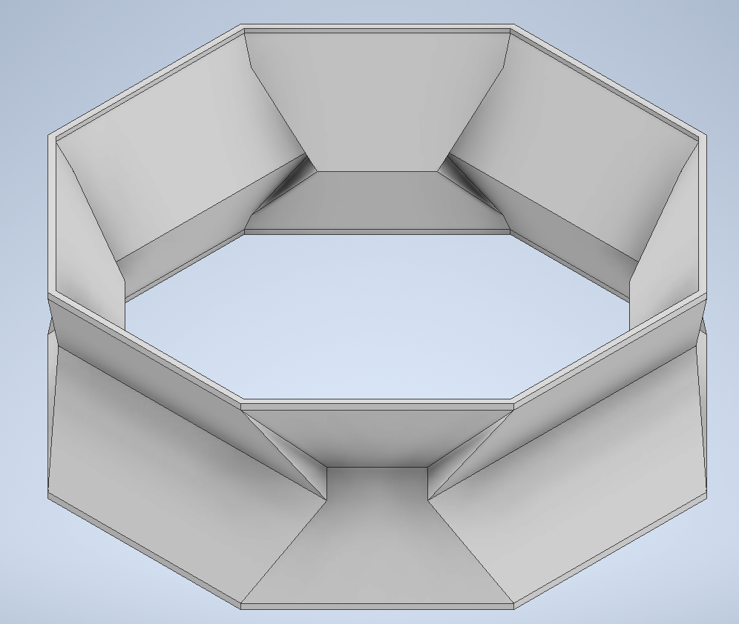 | 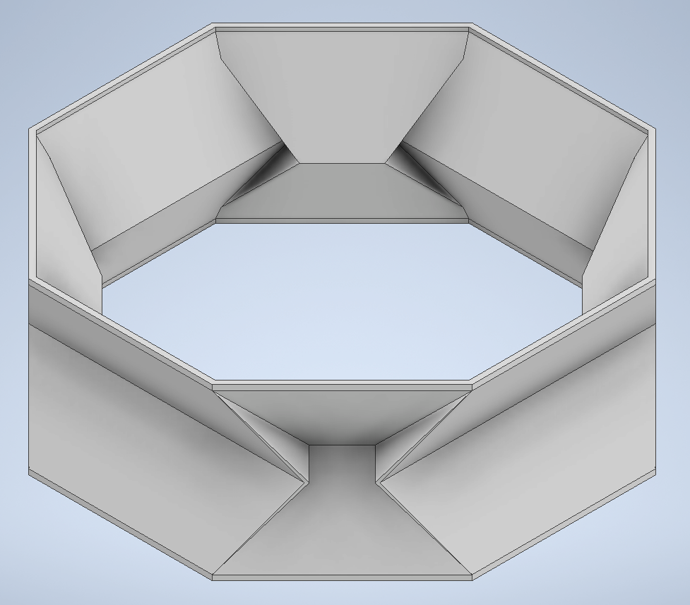 | 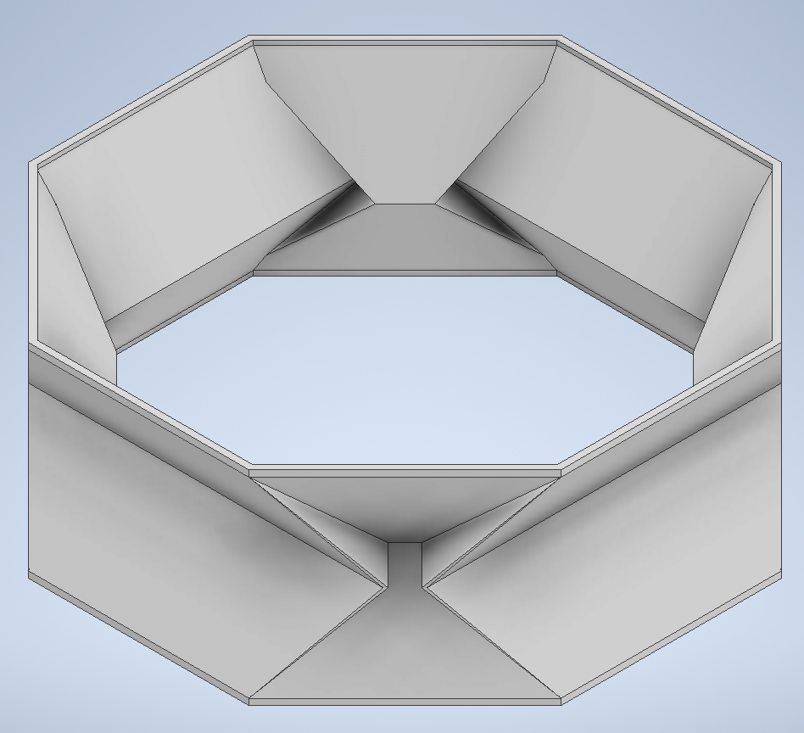 | 모델링 사진 | 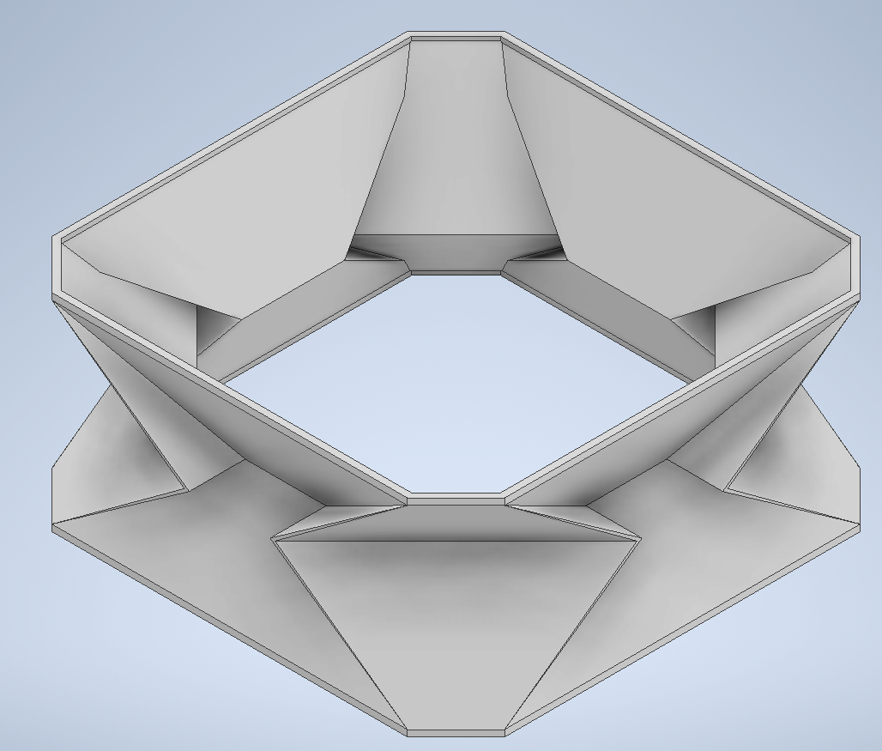 | 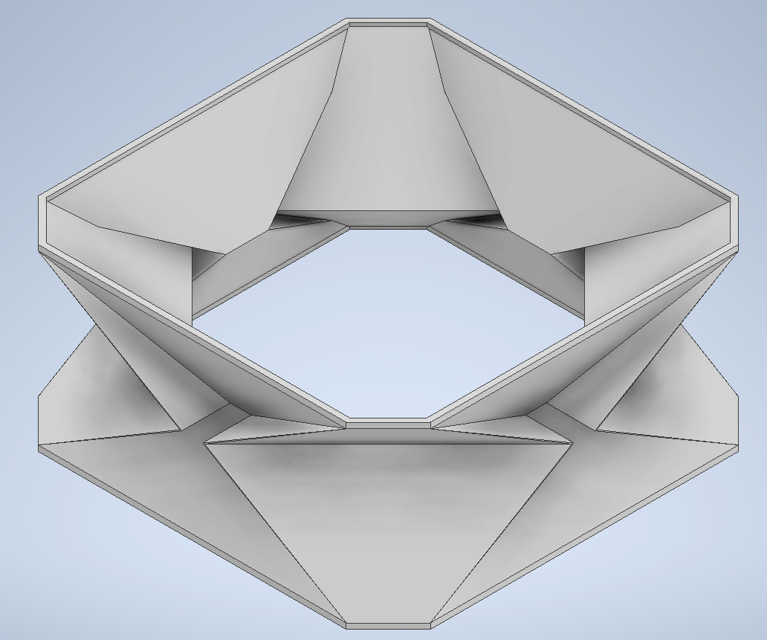 | 모델링 사진 | 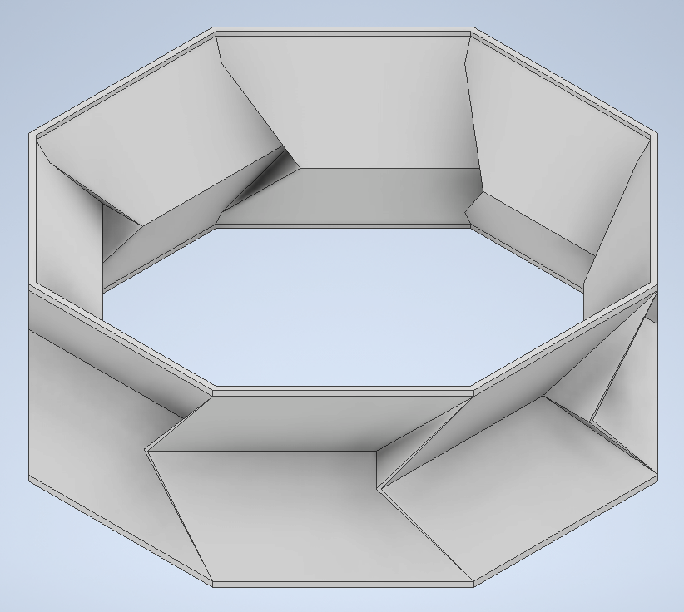 | 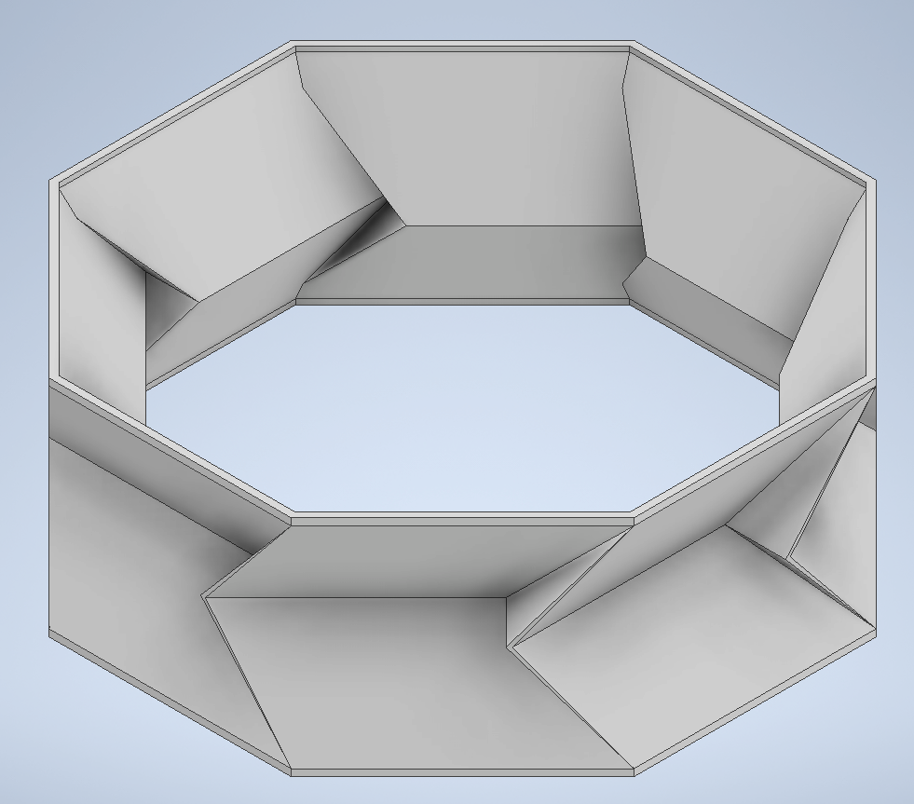 | 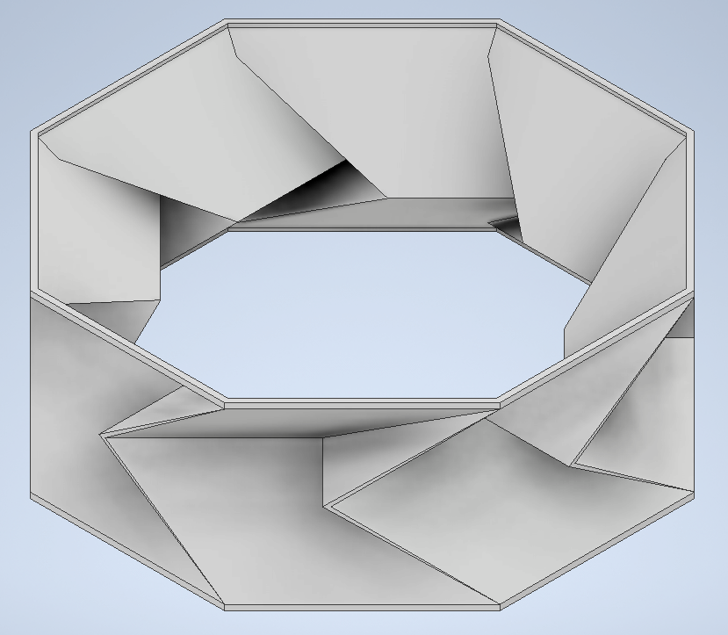 | 탄성력[사람측정] (kg) | 2.06 | 1.94 | 1.96 | 1.6 | 1.86 | 1.67
실제 모형 사진 |  |  | 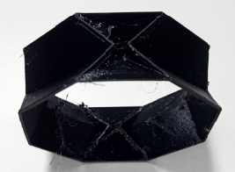 | 실제 모형 사진 | 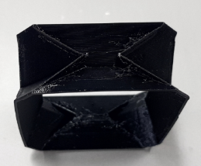 | 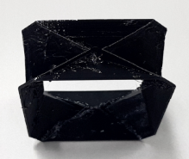 | 실제 모형 사진 | 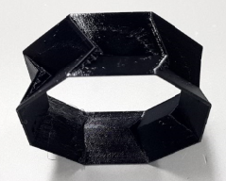 |  | 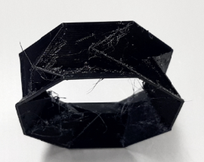
초기 높이 (mm) | 24 | 24 | 24 | 초기 높이 (mm) | 24 | 24 | 초기 높이 (mm) | 24 | 24 | 24
패턴 수 (층 수) | 5 | 5 | 5 | 패턴 수 (층 수) | 5 | 5 | 패턴 수 (층 수) | 5 | 5 | 5
상단 단면적 (mm²) | 3519.923 | 3519.923 | 3519.923 | 상단 단면적 (mm²) | 2898.168 | 2898.168 | 상단 단면적 (mm²) | 3519.923 | 3519.923 | 3519.923
단면적 최대길이 (mm) | 70.554 | 70.554 | 70.554 | 단면적 최대길이 (mm) | 69.552 | 69.552 | 단면적 최대길이 (mm) | 70.554 | 70.554 | 70.554
내부 부피 (mm^3) | 68768.215 | 69418.308 | 67671.183 | 내부 부피 (mm^3) | 53886.618 | 52172.615 | 내부 부피 (mm^3) | 68768.215 | 69418.308 | 62206.161
탄성력[사람측정] (kg) | 2.06 |  | 1.94 | 탄성력[사람측정] (kg) | 1.86 | 1.67 | 탄성력[사람측정] (kg) | 1.96 |  | 1.6
탄성력 순위 | 6 |  | 4 | 탄성력 순위 | 3 | 2 | 탄성력 순위 | 5 |  | 1
힘 | 112.16943611 |  | 110.298125 | 힘 | 83.15425 | 80.255130556 | 힘 | 113.14943611 |  | 98.449508333
접히는 부분 단면적 (mm²) | 215.883 | 235.629 |  | 접히는 부분 단면적 (mm²) |  |  | 접히는 부분 단면적 (mm²)
응력 [Mpa] | 0.093513616172
프린터 출력물 품질 | 좋음 |  | 구멍 다수 | 프린터 출력물 품질 | 좋음 | 구멍 1~2개 | 프린터 출력물 품질 | 좋음 |  | 구멍 다수

접히는 부분의 길이에 따른 탄성력[사람측정]

